Stap 1 TOC
Parameter |  | Stap 1 TOC
 | Referentiewaarde: | 47.94 | mgC/Nm3
 | Gemiddelde | 47.56 | mgC/Nm3
 | Standaard afw. ref. abs. | 1.52 | mgC/Nm3
 | Standaard afw. ref. rel. | 3.17 | %
 | Aantal Labo's | 10

Labonr. | Result |  | Z-Score | Uitschieter | %Afw

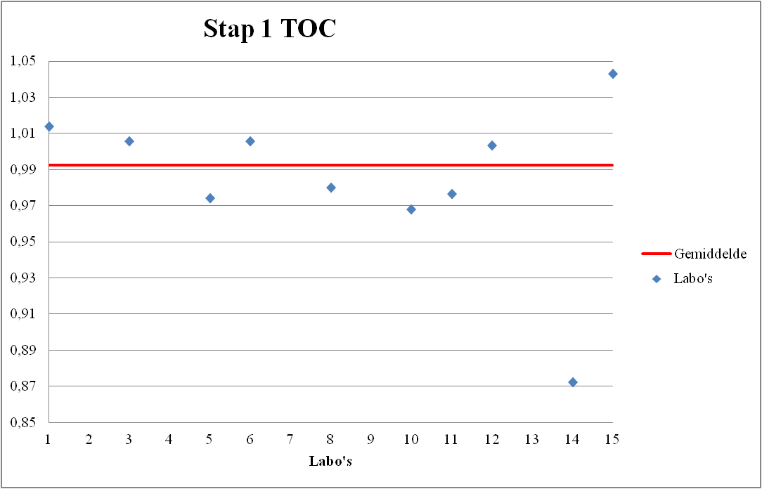
14 | 41.8 |  | -4.04 | XX | -12.80
10 | 46.4 |  | -1.01 |  | -3.20
5 | 46.7 |  | -0.81 |  | -2.58
11 | 46.8 |  | -0.75 |  | -2.37
8 | 46.98 |  | -0.63 |  | -1.99
12 | 48.1 |  | 0.11 |  | 0.34
3 | 48.2 |  | 0.17 |  | 0.55
6 | 48.2 |  | 0.17 |  | 0.55
1 | 48.6 |  | 0.44 |  | 1.39
15 | 50 |  | 1.36 |  | 4.31

Stap 2 TOC
Parameter |  | Stap 2 TOC
 | Referentiewaarde: | 32.23 | mgC/Nm3
 | Gemiddelde | 31.13 | mgC/Nm3
 | Standaard afw. ref. abs. | 2.62 | mgC/Nm3
 | Standaard afw. ref. rel. | 8.14 | %
 | Aantal Labo's | 10

Labonr. | Result |  | Z-Score | Uitschieter | %Afw

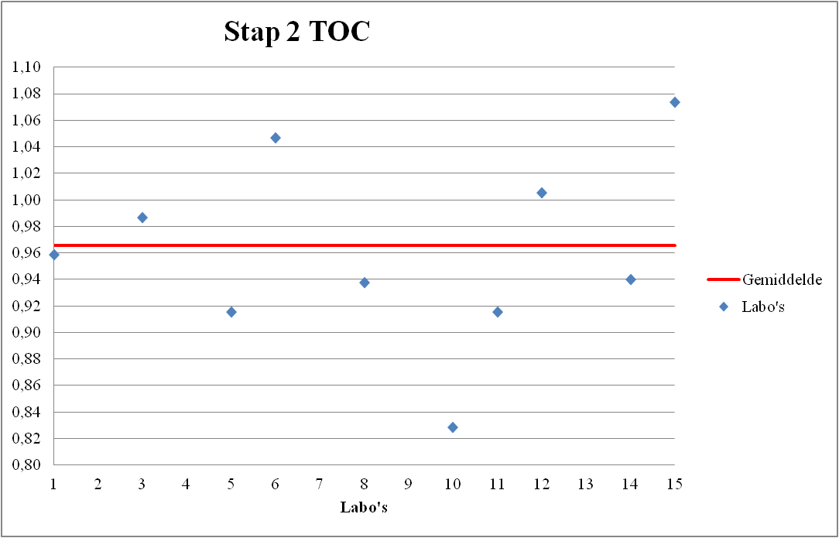
10 | 26.7 |  | -2.11 | X | -17.17
5 | 29.5 |  | -1.04 |  | -8.48
11 | 29.5 |  | -1.04 |  | -8.48
8 | 30.22 |  | -0.77 |  | -6.25
14 | 30.3 |  | -0.74 |  | -6.00
1 | 30.9 |  | -0.51 |  | -4.14
3 | 31.8 |  | -0.17 |  | -1.34
12 | 32.4 |  | 0.06 |  | 0.52
6 | 33.75 |  | 0.58 |  | 4.71
15 | 34.6 |  | 0.90 |  | 7.34

Stap 3 TOC
Parameter |  | Stap 3 TOC
 | Referentiewaarde: | 89.29 | mgC/Nm3
 | Gemiddelde | 86.63 | mgC/Nm3
 | Standaard afw. ref. abs. | 5.23 | mgC/Nm3
 | Standaard afw. ref. rel. | 5.86 | %
 | Aantal Labo's | 10

Labonr. | Result |  | Z-Score | Uitschieter | %Afw

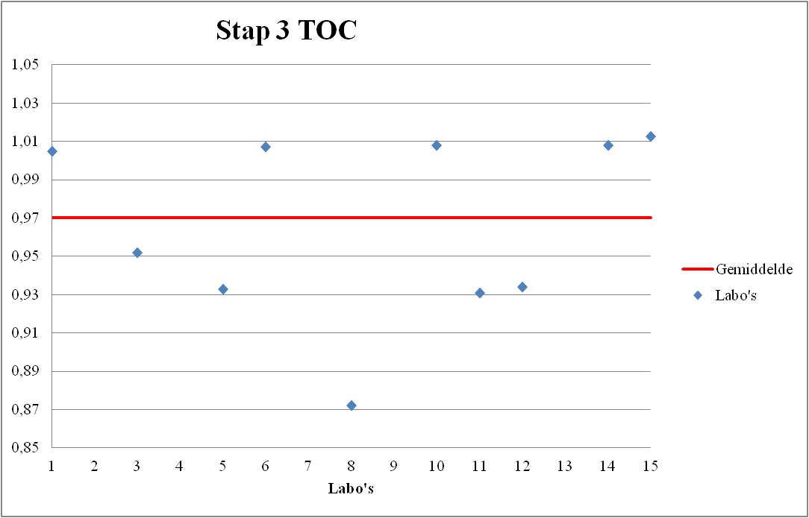
8 | 77.88 |  | -2.18 | X | -12.78
11 | 83.1 |  | -1.18 |  | -6.93
5 | 83.3 |  | -1.14 |  | -6.71
12 | 83.4 |  | -1.13 |  | -6.59
3 | 85 |  | -0.82 |  | -4.80
1 | 89.7 |  | 0.08 |  | 0.46
6 | 89.93 |  | 0.12 |  | 0.72
14 | 90 |  | 0.14 |  | 0.80
10 | 90 |  | 0.14 |  | 0.80
15 | 90.4 |  | 0.21 |  | 1.25

Stap 13 TOC
Parameter |  | Stap 13 TOC
 | Referentiewaarde: | 47.94 | mgC/Nm3
 | Gemiddelde | 48.07 | mgC/Nm3
 | Standaard afw. ref. abs. | 0.93 | mgC/Nm3
 | Standaard afw. ref. rel. | 1.93 | %
 | Aantal Labo's | 10

Labonr. | Result |  | Z-Score | Uitschieter | %Afw
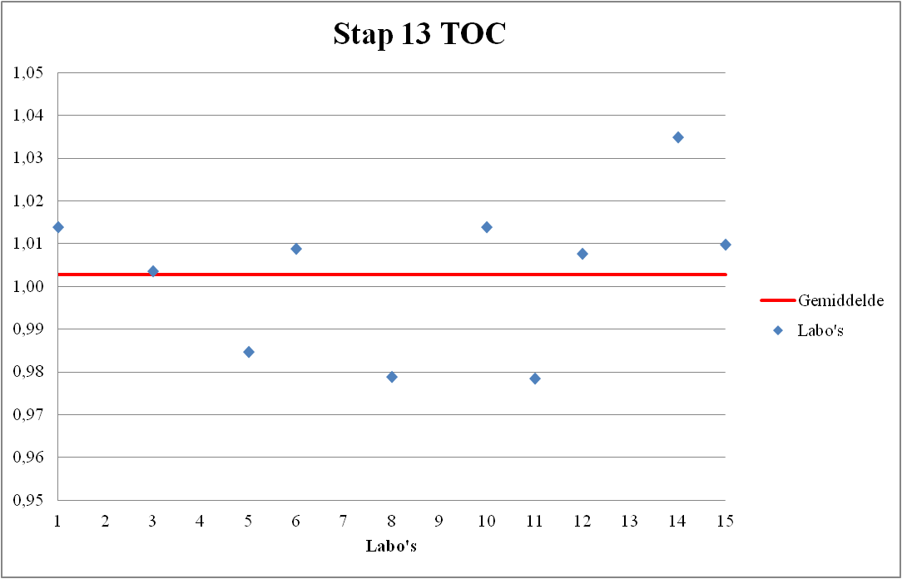
11 | 46.9 |  | -1.12 |  | -2.16
8 | 46.92 |  | -1.10 |  | -2.12
5 | 47.2 |  | -0.79 |  | -1.54
3 | 48.1 |  | 0.18 |  | 0.34
12 | 48.3 |  | 0.39 |  | 0.76
6 | 48.35 |  | 0.45 |  | 0.86
15 | 48.4 |  | 0.50 |  | 0.97
1 | 48.6 |  | 0.72 |  | 1.39
10 | 48.6 |  | 0.72 |  | 1.39
14 | 49.6 |  | 1.80 |  | 3.47

